상품제안서
맞춤제작 포토 테리타올 | 상품코드: S37134

 |  |  |  |  |  |  | 02-713-8555 | www.synergygift.co.kr
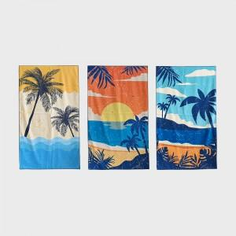 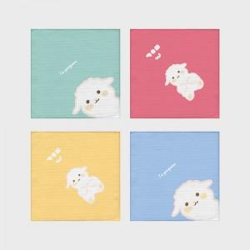 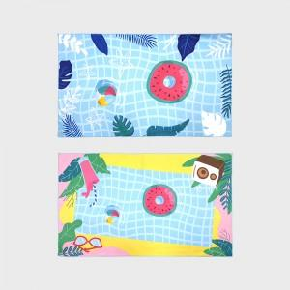

【상세/제작정보】

【인쇄/포장옵션】 | 풀칼라 / OPP(비닐)

【공급단가】 | 수량 | 100~ | 300~ | 1,000~ | 3,000~ | 10,000~
*VAT별도 | 35*64cm | 5,720원 | 5,410원 | 5,140원 | 5,010원 | 4,920원
 | 40*80cm | 7,800원 | 7,380원 | 7,020원 | 6,840원 | 6,720원
 | 64*100cm | 11,440원 | 10,820원 | 10,290원 | 10,030원 | 9,850원
 | 70*130cm | 14,950원 | 14,140원 | 13,450원 | 13,110원 | 12,880원

【상품 URL】 | https://www.synergygift.co.kr:443/src/goods_detail.php?gdno=37134

